旧表格
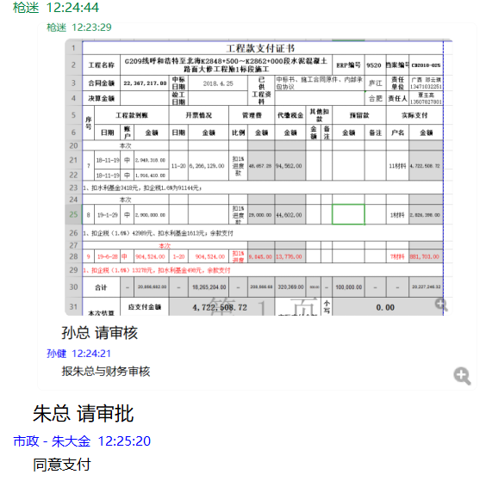
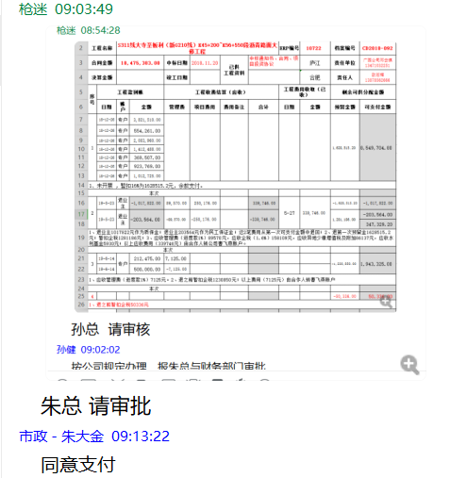
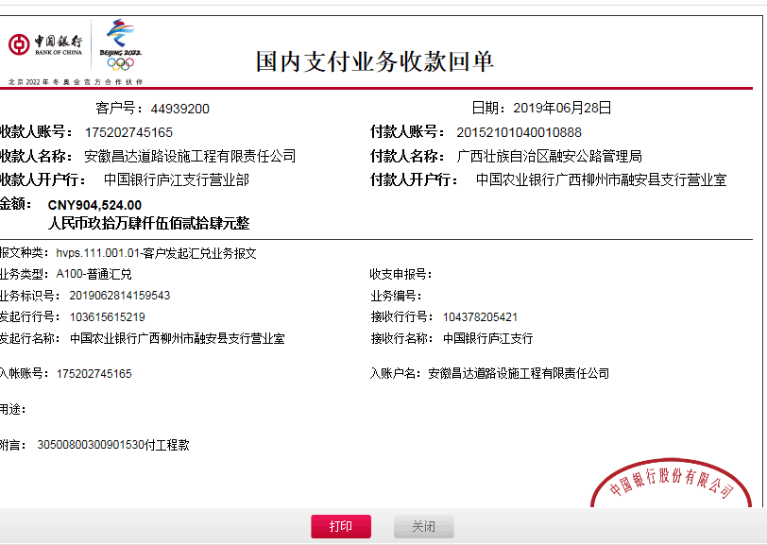
工程款支付证书
工程名称 |  | G209线呼和浩特至北海K2848+500～K2862+000段水泥混凝土路面大修工程№1标段施工 |  |  |  |  |  |  |  |  | ERP编号 | 9520 | 档案编号 | CD2018-025
合同金额 |  | 22,367,217.00 |  | 中标 日期 | 2018.4.25 |  | 已 供 工程资料 | 中标书、施工合同原件、内部承包协议 |  |  |  | 庐江 | 责任 单位 | 广西 邓云琪13471032251
决算金额 |  |  |  | 竣工 日期 |  |  |  |  |  |  |  | 合肥 | 责任人 | 覃玉亮13507827801
序号 | 工程款到账 |  |  | 开票情况 |  | 管理费 |  | 代缴税金 | 其他扣款 |  | 预留款 |  | 实际支付
 | 日期 | 账户 | 金额 | 日期 | 金额 | 比例 | 金额 | 金额 | 金额 | 备注 | 金额 | 备注 | 户名 | 金额
本次
7 | 2018-11-19 | 中 | 2,949,318.00 | 2018-11-20 | 6,266,129.00 | 扣1% 进度款 | 48,657.28 | 94,562.00 |  |  |  |  | 11材料 | 4,722,508.72
 | 2018-11-19 | 中 | 1,916,410.00
1、扣水利基金3418元，扣企税1.6%为91144元；
本次
8 | 2019-01-29 | 中 | 2,900,000.00 |  |  | 扣1% 进度款 | 29,000.00 | 44,602.00 |  |  |  |  | 1材料 | 2,826,398.00
1、扣企税（1.6%）42989元、扣水利基金1613元；余款支付
本次
9 | 2019-06-28 | 中 | 904,524.00 | 2019-01-20 | 904,524.00 | 扣1% 进度款 | 9,045.00 | 13,776.00 |  |  |  |  | 7材料 | 881,703.00
1、扣企税（1.6%）13278元，扣水利基金498元，余款支付
合计 |  | - | 20,856,682.00 | - | 18,265,204.00 | - | 208,566.68 | 320,369.00 | 500.00 | - | 100,000.00 | - | - | 20,227,246.32
本次结算 支付明细 |  | 应支付金额 |  | 881,703.00 |  |  |  | 实际支付金额 |  | 小写 | 0.00
 |  | 已支付金额 |  | 881,703.00 |  |  |  |  |  | 大写 | 零元整
申请部门 意见 |  | 制表：齐亮亮 |  |  |  |  |  | 项目管理 意见 |  | 孙总、朱总已同意支付（附表背面截图
财务初审 意见 |  |  |  |  |  |  |  | 财务审核 意见
质安初审 意见 |  |  |  |  |  |  |  | 质安稽查 意见
总经理审批 |  |  |  |  |  |  |  | 董事长审批

第1次
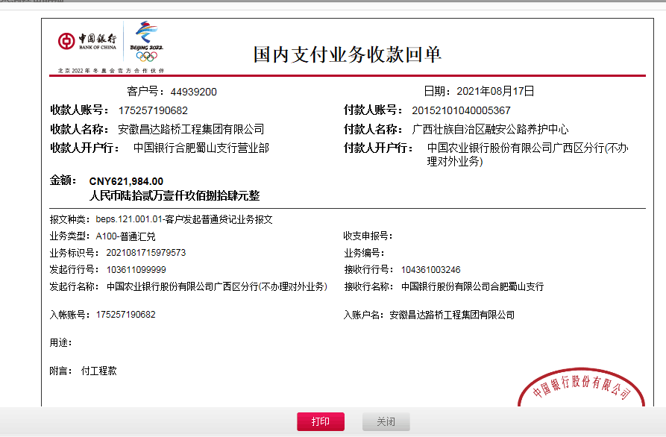
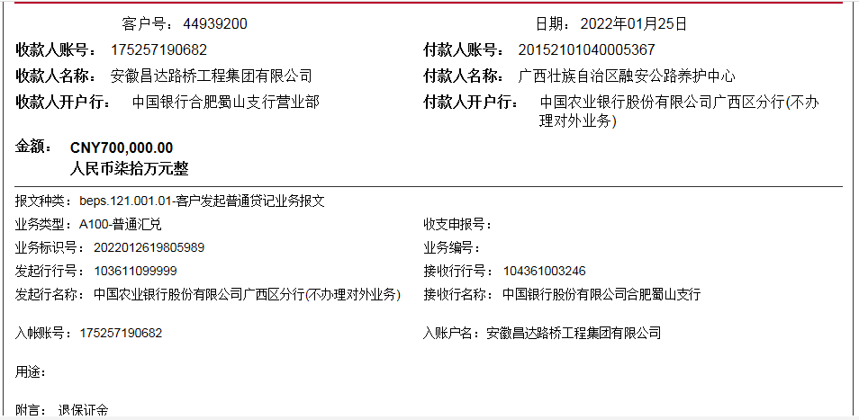
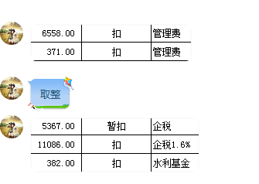
工程款支付证书
工程名称 |  | G209线呼和浩特至北海K2848+500～K2862+000段水泥混凝土路面大修工程№1标段施工 |  |  |  |  | 建设单位 |  | 广西壮族自治区融安公路管理局 |  |  |  |  | ERP编号 |  | 9520 | 档案编号 |  | CD2018-025
合同金额 |  | 22,367,217.00 |  |  | 中标时间 | 2019-06-28 | 已提供工程资料 |  | 中标通知书、合同、项目投资协议、交工证书、印章保管使用承诺、终结结算书 |  |  |  |  | 保存地址 |  | 合肥 | 责任单位 |  | 南部大区-广西省
决算金额 |  | 22,535,452.00 |  |  | 决算时间 |  | 项目部印章 |  | / |  |  |  |  | 施工人 |  | 覃玉亮13507827801 | 区域责任人 | 詹克武 | 省办负责人 | 邓云琪13471032251
序号 | 经营填写 |  |  |  |  | 工程填写 | 经营填写 |  |  | 财务填写 |  | 经营、工程、质安填写 |  | 区域负责人 |  | 申请部门填写财务核对 |  |  | 本次支付 金额 | 剩余款项
 | 到款情况 |  |  |  |  |  | 暂列金 |  |  | 代缴税金 |  | 其他扣款 |  | 预留款 |  | 成本票
 | 日期 | 工程款金额 | 周转金金额 | 到款银行 | 到款账户 | 完成进度 | 比例 | 金额 | 备注 | 金额 |  | 金额 | 备注 | 金额 | 备注 | 供货单位 | 合同额 | 成本票额
1 | 2020-1-20之前 | 20856682 | 547,954.00 | 中行 | 175202745165 |  | 1.0% | 208,566.82 |  | 320369 |  | 500.00 | 开外经证 | 100,000 | 暂扣款 |  |  |  | 20,227,246.32
2 | 2020-01-20 | 655776 |  |  |  |  | 1.0% | 6,558.00 |  | 11,468.00 |  |  |  | 5,367 | 暂扣企税 | 广西壮族自治区融安公路管理局（质量保证金） |  |  | 547,954.00
3 | 2020-01-20 | 37050 |  |  |  |  | 1.0% | 371.00 |  | 19425 | 欠业主发票621984元的增值税及附加差额部分 |  |  | -100,000 | 退之前暂扣款
4 | 2020-03-26 |  |  | 工行融水支行 | 2105036509300024390 |  |  |  |  | 100,189.11 | 18.11.20开票异地少缴67272.73元，19.1.20开票异地少交22181.82元的增值税共计89454.55元。另加增值税附加，共计100189.1元。 | 100.00 | 财务手续费 |  |  | 广西融水众源宏业贸易有限公司 |  |  | 450000.00
5 | 2021-08-17 | 621984 |  |  |  |  | 1% | 9,859.54 | 扣除剩余所有管理费 | 35,327.23 | 扣企税1.6%差额 | 200.00 | 手续费 |  |  | 广西融水众源宏业贸易有限公司（材料费) |  |  | 83252.28
6 | 2021-09-17 |  |  |  |  |  |  |  |  | 25,006.17 | 19.12开票增值税及附加 |  |  |  |  | 南宁市桂汉建筑劳务分包有限公司（劳务） |  |  | 639612.72
7 | 2022-01-26 | 152046 |  |  |  |  |  |  |  | 10.00 | 与成本表的差额 |  |  |  |  | 韦东萍（退周转金） |  |  | 27135.00
8 | 2022-01-26 | 547954 | -547954.00 |  |  |  |  |  |  | 200.00 | 手续费 |  |  |  |  | 韦东萍（退回周转金） |  |  | -27135.00

合计 |  | 22871492 | 0 |  |  |  |  | 225355.36 |  | 511994.51 |  | 800 |  | 5367 |  |  |  | 0 | 21948065.32 | 179909.81
本次结算、支付明细 |  | 应支付金额 |  |  | (27135.00) |  | 本次支付金额 |  |  |  |  |  | 小写 | -27,135.00
 |  | 已支付金额 |  |  |  |  |  |  |  |  |  |  | 大写 | RMB27135

